Sheet1
 |  |  | 实验分析报告

实验名称： | 实验2/26/2019 9:32:22 PM |  |  |  |  |  | 耗时：

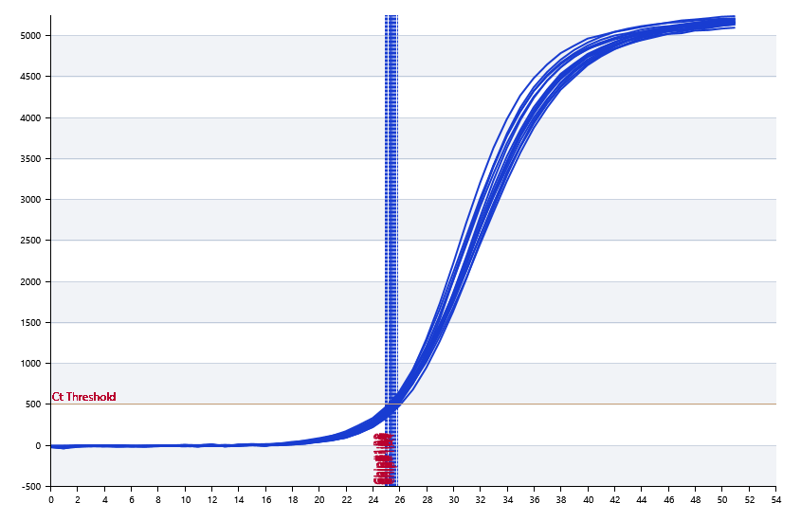

A | 1 | 2 | 3 | 4 | 5 | 6 | 7 | 8
： | 25.835590621 | 25.568705943 | 25.50898072 | 25.318231471 | 25.431490057 | 25.172821995 | 25.355156045 | 24.960042877
： | 0 | 0 | 0 | 0 | 0 | 0 | 0 | 0
： | 0 | 0 | 0 | 0 | 0 | 0 | 0 | 0
： | 0 | 0 | 0 | 0 | 0 | 0 | 0 | 0

B | 1 | 2 | 3 | 4 | 5 | 6 | 7 | 8
： | 25.720668518 | 25.265497206 | 25.377760572 | 25.297967995 | 25.090550428 | 25.284491579 | 25.604021196 | 24.924113424
： | 0 | 0 | 0 | 0 | 0 | 0 | 0 | 0
： | 0 | 0 | 0 | 0 | 0 | 0 | 0 | 0
： | 0 | 0 | 0 | 0 | 0 | 0 | 0 | 0

预变性温度 | 95
预变性时间 | 10

 |  |  |  |  |  | 日 期： | 3/16/19

 |  |  |  |  |  | 操 作 人：

